直播脚本流程
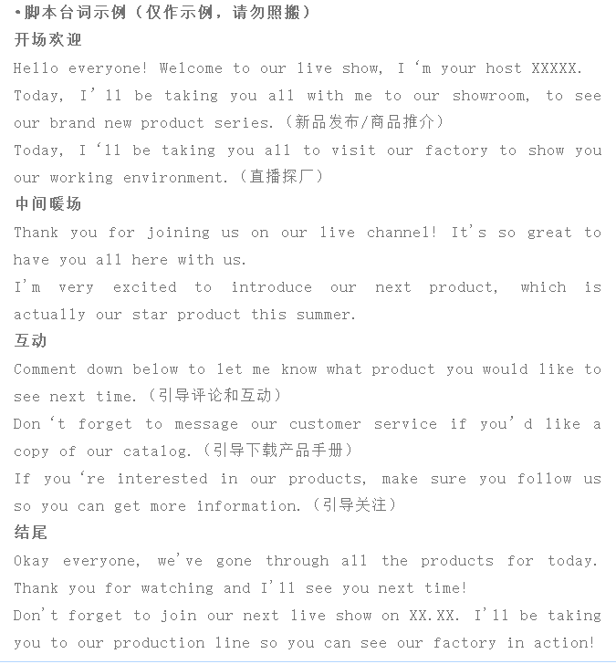
直播脚本流程
目标 | 观看量、点赞量、进店率、转化率、销售额等针对本次直播制定的目标
时间 | 根据客户群体确认直播时间和时差
主题 | 自定
商品数量 | 自定
主题 | 本场直播的主题
小助理 | 负责递道具，协助主播
主播 | 主播熟记产品流程和话术，熟悉直播的脚本和优惠的政策
场控 | 前期物料的准备，灯光的布置，产品摆放，准备提词器，做好直播录屏工作
运营 | 产品的优惠政策，互动玩法，助攻主播，促单
观众+后勤 | 点赞，刷评论带着问题提问
预热 | 提前做好直播预热，活跃氛围，吸引围观
直播时间 | 产品讲解 | 主播 | 思路总结 | 中文介绍 | 对应英文话术
5mins | 预热、开场预计5分钟开场,主播+小助理 | 自我介绍 品牌 优惠机制透出开场介绍 （公司EVERLEAD&主营产品） （能提供的服务） （合作方式）
15mins | 讲解产品 | 讲解产品。不断期间引导关注店铺，索要产品目录，点击链接询盘（询盘有惊奇），
10mins | 互动玩法 | 活跃直播间
15 mins | 公司服务力
10mins | 互动玩法 | 活跃直播间
2 mins | 结束 | 01总结直播内容 02提醒大家我们是工厂, 可以定制 03最后告诉大家关注点赞，联系我们后续合作 04最后感谢大家，关注我们平台，定期更新产品，保持联系

直播脚本台词示例

